Kalender
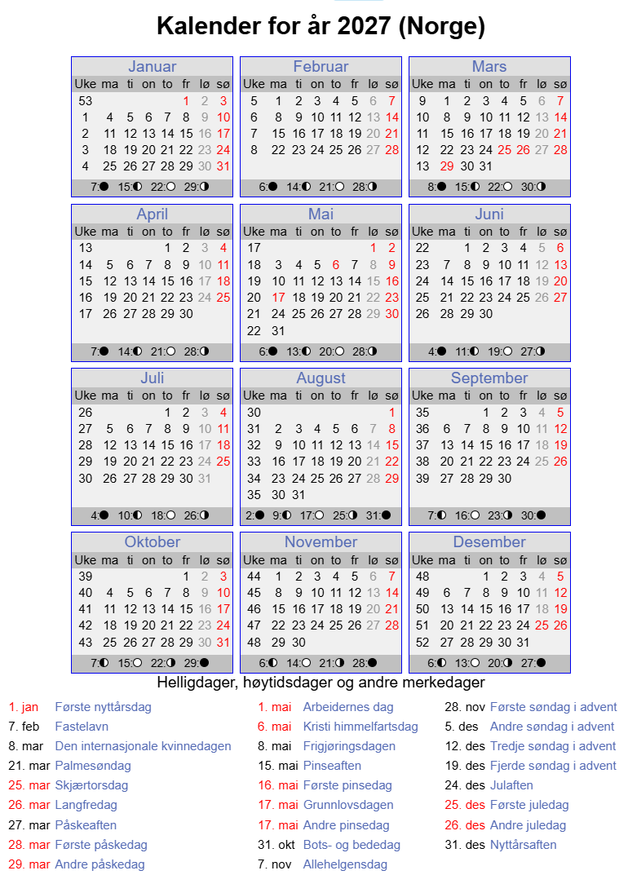
Uke | Dato | Planperiode | Kjøres som | Beskrivelse | Spesial
53 | 01/01/2027 | SKD | Søndag | 1.nyttårsdag | Skibuss | periode | Dag | antall | Sum periode
53 | 02/01/2027 | SKD | Lørdag |  | Skibuss | SKD | mandag | 38
53 | 03/01/2027 | SKD | Søndag |  | Skibuss | SKD | tirsdag | 40
1 | 04/01/2027 | SKD | Mandag |  | Skibuss | SKD | onsdag | 39
1 | 05/01/2027 | SKD | Tirsdag |  | Skibuss | SKD | torsdag | 38
1 | 06/01/2027 | SKD | Onsdag |  | Skibuss | SKD | fredag | 39 | 194
1 | 07/01/2027 | SKD | Torsdag |  | Skibuss | SKD | lørdag | 53 | 53
1 | 08/01/2027 | SKD | Fredag |  | Skibuss | SKD | søndag | 59 | 59
1 | 09/01/2027 | SKD | Lørdag |  | Skibuss |  |  | 306
1 | 10/01/2027 | SKD | Søndag |  | Skibuss | SKF | mandag | 5
2 | 11/01/2027 | SKD | Mandag |  | Skibuss | SKF | tirsdag | 5
2 | 12/01/2027 | SKD | Tirsdag |  | Skibuss | SKF | onsdag | 6
2 | 13/01/2027 | SKD | Onsdag |  | Skibuss | SKF | torsdag | 6
2 | 14/01/2027 | SKD | Torsdag |  | Skibuss | SKF | fredag | 5
2 | 15/01/2027 | SKD | Fredag |  | Skibuss | SKF | lørdag | 0
2 | 16/01/2027 | SKD | Lørdag |  | Skibuss | SKF | søndag | 0
2 | 17/01/2027 | SKD | Søndag |  | Skibuss |  |  | 27 | 27
3 | 18/01/2027 | SKD | Mandag |  | Skibuss | SOM | mandag | 7
3 | 19/01/2027 | SKD | Tirsdag |  | Skibuss | SOM | tirsdag | 7
3 | 20/01/2027 | SKD | Onsdag |  | Skibuss | SOM | onsdag | 7
3 | 21/01/2027 | SKD | Torsdag |  | Skibuss | SOM | torsdag | 6
3 | 22/01/2027 | SKD | Fredag |  | Skibuss | SOM | fredag | 5
3 | 23/01/2027 | SKD | Lørdag |  | Skibuss | SOM | lørdag | 0
3 | 24/01/2027 | SKD | Søndag |  | Skibuss | SOM | søndag | 0
4 | 25/01/2027 | SKD | Mandag |  | Skibuss |  |  | 32 | 32
4 | 26/01/2027 | SKD | Tirsdag |  | Skibuss
4 | 27/01/2027 | SKD | Onsdag |  | Skibuss |  |  |  | 365 | sum 2027
4 | 28/01/2027 | SKD | Torsdag |  | Skibuss
4 | 29/01/2027 | SKD | Fredag |  | Skibuss
4 | 30/01/2027 | SKD | Lørdag |  | Skibuss
4 | 31/01/2027 | SKD | Søndag |  | Skibuss | RO2
5 | 01/02/2027 | SKD | Mandag |  | Skibuss
5 | 02/02/2027 | SKD | Tirsdag |  | Skibuss
5 | 03/02/2027 | SKD | Onsdag |  | Skibuss
5 | 04/02/2027 | SKD | Torsdag |  | Skibuss
5 | 05/02/2027 | SKD | Fredag |  | Skibuss
5 | 06/02/2027 | SKD | Lørdag |  | Skibuss
5 | 07/02/2027 | SKD | Søndag |  | Skibuss | Ro1
6 | 08/02/2027 | SKD | Mandag |  | Skibuss | Mandag-torsdag (base) |  |  |  | 133
6 | 09/02/2027 | SKD | Tirsdag |  | Skibuss | Fredag med skole (base) |  |  |  | 35
6 | 10/02/2027 | SKD | Onsdag |  | Skibuss | Mandag-torsdag (base) og skibuss |  |  |  | 44
6 | 11/02/2027 | SKD | Torsdag |  | Skibuss | Fredag (base) og skibuss |  |  |  | 9
6 | 12/02/2027 | SKD | Fredag |  | Skibuss | Mandag-torsdag (ferieplan) |  |  |  | 20
6 | 13/02/2027 | SKD | Lørdag |  | Skibuss | Fredag (ferieplan) |  |  |  | 5
6 | 14/02/2027 | SKD | Søndag |  | Skibuss | Mandag-torsdag (ferieplan), men med skibuss |  |  |  | 7
7 | 15/02/2027 | SKD | Mandag |  | Skibuss | Fredag (ferieplan), men med skibuss |  |  |  | 0
7 | 16/02/2027 | SKD | Tirsdag |  | Skibuss | Lørdag |  |  |  | 40
7 | 17/02/2027 | SKD | Onsdag |  | Skibuss | Lørdag med skibuss |  |  |  | 13
7 | 18/02/2027 | SKD | Torsdag |  | Skibuss | Søndag |  |  |  | 40
7 | 19/02/2027 | SKD | Fredag |  | Skibuss | Søndag med skibuss |  |  |  | 19
7 | 20/02/2027 | SKD | Lørdag |  | Skibuss |  |  |  |  | 365
7 | 21/02/2027 | SKD | Søndag |  | Skibuss
8 | 22/02/2027 | SKF | Mandag | Vinterferie | Skibuss
8 | 23/02/2027 | SKF | Tirsdag | Vinterferie | Skibuss
8 | 24/02/2027 | SKF | Onsdag | Vinterferie | Skibuss
8 | 25/02/2027 | SKF | Torsdag | Vinterferie | Skibuss
8 | 26/02/2027 | SKF | Fredag | Vinterferie | Skibuss | RO2
8 | 27/02/2027 | SKD | Lørdag |  | Skibuss | Mandag med skole |  | 38
8 | 28/02/2027 | SKD | Søndag |  | Skibuss | Tirsdag med skole |  | 40
9 | 01/03/2027 | SKD | Mandag |  | Skibuss | Onsdag med skole |  | 39
9 | 02/03/2027 | SKD | Tirsdag |  | Skibuss | Torsdag med skole |  | 38
9 | 03/03/2027 | SKD | Onsdag |  | Skibuss | Fredag med skole |  | 39
9 | 04/03/2027 | SKD | Torsdag |  | Skibuss | Mandag - Torsdag skolefri |  | 22
9 | 05/03/2027 | SKD | Fredag |  | Skibuss | Fredag skolefri |  | 5
9 | 06/03/2027 | SKD | Lørdag |  | Skibuss | Mandag - Torsdag sommer |  | 27
9 | 07/03/2027 | SKD | Søndag |  | Skibuss | Fredag sommer |  | 5
10 | 08/03/2027 | SKD | Mandag |  | Skibuss | Lørdag |  | 53
10 | 09/03/2027 | SKD | Tirsdag |  | Skibuss | Søndag |  | 59
10 | 10/03/2027 | SKD | Onsdag |  | Skibuss |  |  | 365
10 | 11/03/2027 | SKD | Torsdag |  | Skibuss
10 | 12/03/2027 | SKD | Fredag |  | Skibuss
10 | 13/03/2027 | SKD | Lørdag |  | Skibuss
10 | 14/03/2027 | SKD | Søndag |  | Skibuss
11 | 15/03/2027 | SKD | Mandag |  | Skibuss
11 | 16/03/2027 | SKD | Tirsdag |  | Skibuss
11 | 17/03/2027 | SKD | Onsdag |  | Skibuss
11 | 18/03/2027 | SKD | Torsdag |  | Skibuss
11 | 19/03/2027 | SKD | Fredag |  | Skibuss
11 | 20/03/2027 | SKD | Lørdag |  | Skibuss
11 | 21/03/2027 | SKD | Søndag |  | Skibuss
12 | 22/03/2027 | SOM | Mandag |  | Skibuss
12 | 23/03/2027 | SOM | Tirsdag |  | Skibuss
12 | 24/03/2027 | SOM | Onsdag |  | Skibuss
12 | 25/03/2027 | SKD | Søndag | Skjærtorsdag | Skibuss
12 | 26/03/2027 | SKD | Søndag | Langfredag | Skibuss
12 | 27/03/2027 | SKD | Lørdag | Påskeaften | Skibuss
12 | 28/03/2027 | SKD | Søndag | 1. Påskedag | Skibuss
13 | 29/03/2027 | SKD | Søndag | 2. Påskedag | Skibuss
13 | 30/03/2027 | SKD | Tirsdag
13 | 31/03/2027 | SKD | Onsdag
13 | 01/04/2027 | SKD | Torsdag
13 | 02/04/2027 | SKD | Fredag
13 | 03/04/2027 | SKD | Lørdag
13 | 04/04/2027 | SKD | Søndag
14 | 05/04/2027 | SKD | Mandag
14 | 06/04/2027 | SKD | Tirsdag
14 | 07/04/2027 | SKD | Onsdag
14 | 08/04/2027 | SKD | Torsdag
14 | 09/04/2027 | SKD | Fredag
14 | 10/04/2027 | SKD | Lørdag
14 | 11/04/2027 | SKD | Søndag
15 | 12/04/2027 | SKD | Mandag
15 | 13/04/2027 | SKD | Tirsdag
15 | 14/04/2027 | SKD | Onsdag
15 | 15/04/2027 | SKD | Torsdag
15 | 16/04/2027 | SKD | Fredag
15 | 17/04/2027 | SKD | Lørdag
15 | 18/04/2027 | SKD | Søndag
16 | 19/04/2027 | SKD | Mandag
16 | 20/04/2027 | SKD | Tirsdag
16 | 21/04/2027 | SKD | Onsdag
16 | 22/04/2027 | SKD | Torsdag
16 | 23/04/2027 | SKD | Fredag
16 | 24/04/2027 | SKD | Lørdag
16 | 25/04/2027 | SKD | Søndag
17 | 26/04/2027 | SKD | Mandag
17 | 27/04/2027 | SKD | Tirsdag
17 | 28/04/2027 | SKD | Onsdag
17 | 29/04/2027 | SKD | Torsdag
17 | 30/04/2027 | SKD | Fredag
17 | 01/05/2027 | SKD | Søndag | 2027-05-01
17 | 02/05/2027 | SKD | Søndag
18 | 03/05/2027 | SKD | Mandag
18 | 04/05/2027 | SKD | Tirsdag
18 | 05/05/2027 | SKD | Onsdag
18 | 06/05/2027 | SKD | Søndag | Kristi himmelfartsdag
18 | 07/05/2027 | SKD | Fredag
18 | 08/05/2027 | SKD | Lørdag
18 | 09/05/2027 | SKD | Søndag
19 | 10/05/2027 | SKD | Mandag
19 | 11/05/2027 | SKD | Tirsdag
19 | 12/05/2027 | SKD | Onsdag
19 | 13/05/2027 | SKD | Torsdag
19 | 14/05/2027 | SKD | Fredag
19 | 15/05/2027 | SKD | Lørdag
19 | 16/05/2027 | SKD | Søndag
20 | 17/05/2027 | SKD | Lørdag | 2018-05-17
20 | 18/05/2027 | SKD | Tirsdag
20 | 19/05/2027 | SKD | Onsdag
20 | 20/05/2027 | SKD | Torsdag
20 | 21/05/2027 | SKD | Fredag
20 | 22/05/2027 | SKD | Lørdag
20 | 23/05/2027 | SKD | Søndag
21 | 24/05/2027 | SKD | Mandag
21 | 25/05/2027 | SKD | Tirsdag
21 | 26/05/2027 | SKD | Onsdag
21 | 27/05/2027 | SKD | Torsdag
21 | 28/05/2027 | SKD | Fredag
21 | 29/05/2027 | SKD | Lørdag
21 | 30/05/2027 | SKD | Søndag
22 | 31/05/2027 | SKD | Mandag
22 | 01/06/2027 | SKD | Tirsdag
22 | 02/06/2027 | SKD | Onsdag
22 | 03/06/2027 | SKD | Torsdag
22 | 04/06/2027 | SKD | Fredag
22 | 05/06/2027 | SKD | Lørdag
22 | 06/06/2027 | SKD | Søndag
23 | 07/06/2027 | SKD | Mandag
23 | 08/06/2027 | SKD | Tirsdag
23 | 09/06/2027 | SKD | Onsdag
23 | 10/06/2027 | SKD | Torsdag
23 | 11/06/2027 | SKD | Fredag
23 | 12/06/2027 | SKD | Lørdag
23 | 13/06/2027 | SKD | Søndag
24 | 14/06/2027 | SKD | Mandag
24 | 15/06/2027 | SKD | Tirsdag
24 | 16/06/2027 | SKD | Onsdag
24 | 17/06/2027 | SKD | Torsdag
24 | 18/06/2027 | SKD | Fredag
24 | 19/06/2027 | SKD | Lørdag
24 | 20/06/2027 | SKD | Søndag
25 | 21/06/2027 | SKF | Mandag | Skolefri
25 | 22/06/2027 | SKF | Tirsdag | Skolefri
25 | 23/06/2027 | SKF | Onsdag | Skolefri
25 | 24/06/2027 | SKF | Torsdag | Skolefri
25 | 25/06/2027 | SKF | Fredag | Skolefri
25 | 26/06/2027 | SKD | Lørdag | Skolefri
25 | 27/06/2027 | SKD | Søndag | Skolefri
26 | 28/06/2027 | SKF | Mandag | Skolefri
26 | 29/06/2027 | SKF | Tirsdag | Skolefri
26 | 30/06/2027 | SKF | Onsdag | Skolefri
26 | 01/07/2027 | SKF | Torsdag | Skolefri
26 | 02/07/2027 | SKF | Fredag | Skolefri
26 | 03/07/2027 | SKD | Lørdag | Skolefri
26 | 04/07/2027 | SKD | Søndag | Skolefri
27 | 05/07/2027 | SOM | Mandag | Sommerferie
27 | 06/07/2027 | SOM | Tirsdag | Sommerferie
27 | 07/07/2027 | SOM | Onsdag | Sommerferie
27 | 08/07/2027 | SOM | Torsdag | Sommerferie
27 | 09/07/2027 | SOM | Fredag | Sommerferie
27 | 10/07/2027 | SKD | Lørdag | Sommerferie
27 | 11/07/2027 | SKD | Søndag | Sommerferie
28 | 12/07/2027 | SOM | Mandag | Sommerferie
28 | 13/07/2027 | SOM | Tirsdag | Sommerferie
28 | 14/07/2027 | SOM | Onsdag | Sommerferie
28 | 15/07/2027 | SOM | Torsdag | Sommerferie
28 | 16/07/2027 | SOM | Fredag | Sommerferie
28 | 17/07/2027 | SKD | Lørdag | Sommerferie
...

